#9 - Defectos
TEMPLATE DE DEFECTOS

 | ID: | ESTADO: | PRIORIDAD: | SEVERIDAD:
 | Bug-001 | En progreso | Alta | Media

 | FECHA: | REPORTADO POR: | ASIGNADO A: | AMBIENTE:
 | 2022-11-10 | Michael Rodriguez |  | QA

 | TITULO/NOMBRE: Los destinos no tienen la ubicacion real cargada

 | DESCRIPCIÓN:
 | Las ubicaciones de los sitios no son correctas, o directamente se toma una por defecto para todos

 | PASOS PARA REPRODUCIR EL DEFECTO:
 | 1- Ingresar a la aplicacion http://fe.deitech.online/
 | 2 - Cliquear en la opcion "Mostrar en el mapa" en cualquiera de los sitios como destino
 | 3 - Se abre una ventana que muestra siempre la misma ubicacion, Rosario, Argentina

 | RESULTADO ACTUAL:
 | Sin importar que destino se seleccione la ubicacion en el mapa es siempre la misma

 | RESULTADO ESPERADO:
 | Cada destino debe tener su ubicacion particular en el mapa.

 | 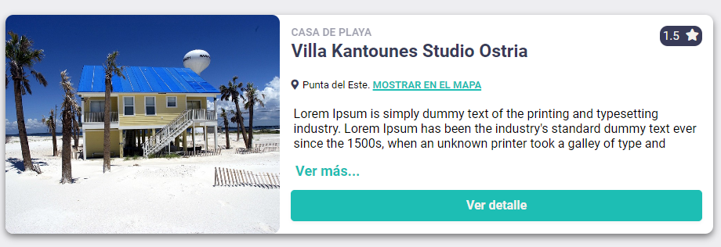 EVIDENCIA:

